1. CUTTING DOCKET
 |  |  |  |  |  |  |  |  |  |  |  | Mã số: |  | MER.QT-1.BM.4
 |  |  |  |  |  |  |  |  |  |  |  | Lần ban hành: |  | 01
 |  |  |  |  |  |  |  |  |  |  |  | Số trang |  | 03/03
 | THÚY NGUYỄN - 444
 | CUTTING DOCKET |  |  |  |  | TÁC NGHIỆP MAY MẪU PPS: THAM KHẢO CÁCH MAY THEO ÁO MẪU MÃ SS25CT031 CHUYỂN CÙNG TÁC NGHIỆP + COMMENT ĐÍNH KÈM
 | JOB NUMBER: |  | A15 SS25 G2735
 | STYLE NUMBER: |  | SS25CT031
 | STYLE NAME : |  | LS Moto Jersey |  |  |  |  |  |  |  |  | 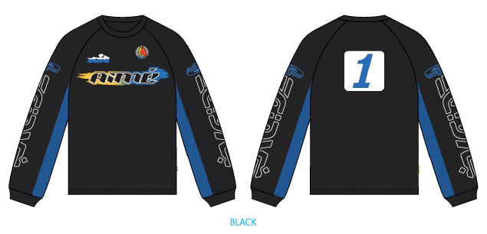
 | SEASON: |  | SS25
 | TÊN HÀNG: |  | LS TEE |  |  |  |  |  | DROP: |  | MAINLINE
 | NGÀY CẤP: |  | 15-Oct-24 |  |  |  |  |  | VẢI CHÍNH: |  | WYU2308-4 # 100% Cotton Mesh
 | NGÀY GIAO HÀNG: |  |  |  |  |  |  |  | THÀNH PHẦN VẢI: |  | 100% COTTON
 |  |  |  |  |  |  |  |  | KHỔ VẢI:
 | Xí nghiệp: |  | UN-AVAILABLE |  |  |  |  |  | KHÁCH HÀNG: |  | ALD
 | XUẤT NGÀY

 |  | SKU | COLOR | SIZE: | XS | S | M | L | XL | XXL |  |  |  |  | TOTAL
 | ORDER CUT |  | JET BLACK |  | 0 | 0 | 2 | 0 | 0 | 0 |  |  |  |  | 2
 | EXTRA (+/-) |  | JET BLACK |  | 0 | 0 | 2 | 0 | 0 | 0 |  |  |  |  | 2
 | PAUL SAMPLE |  | JET BLACK |  | 0 | 0 | 0 | 0 | 0 | 0 |  |  |  |  | 0
 | SHIPPING SAMPLE |  | JET BLACK |  |  |  | 0 |  |  |  |  |  |  |  | 0
 | TOTAL : |  | JET BLACK |  | 0 | 0 | 4 | 0 | 0 | 0 |  |  |  |  | 4

 | GRAND TOTAL: |  |  |  | 0 | 0 | 4 | 0 | 0 | 0 |  |  |  |  | 4
 | PHẦN A : VẢI
VẢI |  |  | VỊ TRÍ | MÀU | ĐVT | SỐ LƯỢNG ĐƠN HÀNG | ĐỊNH MỨC | SỐ LƯỢNG THEO ĐỊNH MỨC (NET) | LỖI VẢI (DEFECT) + ĐẦU KHÚC | SỐ LƯỢNG CẦN CẤP CHO TEST INHOUSE | SỐ LƯỢNG CẦN CẤP CHO TEST OUTSOURCE | SỐ LƯỢNG CẦN CẤP CHO TỔ CẮT (GROSS) | GHI CHÚ / CODE VẢI
JET BLACK
1 | WYU2308-4 # 100% Cotton Mesh |  | VẢI CHÍNH + VIỀN CỔ | JET BLACK | M | 4 | 0.9 | 3.6 | 0.2 | 2.0 |  | 6 | DỰ KIẾN CÓ VẢI NGÀY 8/11
2 | WYU2308-4 # 100% Cotton Mesh |  | PHỐI TAY | Super Sonic | M | 4 | 0.27 | 1.1 | 0.1 |  |  | 2 | DỰ KIẾN CÓ VẢI NGÀY 8/11
3 | WYU231024-2#,95% Cotton 5% Spandex; 210GSM |  | BO CỔ + BO TAY | JET BLACK | M | 4 | 0.058 | 0.2 | 2.0 |  |  | 3 | DỰ KIẾN CÓ VẢI NGÀY 8/11

 | PHẦN B : PHỤ LIỆU
PHỤ LIỆU |  |  |  |  | MÀU PHỤ LIỆU | CODE MÀU | MÀU TÁC NGHIỆP |  | ĐVT | SỐ LƯỢNG ĐH | ĐỊNH MỨC | SỐ LƯỢNG THEO ĐM | HAO HỤT | SỐ LƯỢNG CẤP | GHI CHÚ
1 | CHỈ 40/2 MAY CHÍNH + VẮT SỔ |  |  |  | JET BLACK | OR2791 | JET BLACK |  | CUỘN | 4 | 0.05 | 0.2 |  | 1
2 | ALD WOVEN TOP INSERT LABEL (SMALL) CODE: ALD-ML133 |  |  |  | WHITE |  | JET BLACK |  | PCS | 4 | 1.0 | 4 |  | 4
3 | NHÃN THÀNH PHẦN 100% COTTON ALD-COO-505 |  |  |  | WHITE |  | JET BLACK |  | PCS | 4 | 1.0 | 4 |  | 4
4 | NHÃN CỜ ALD - ML02 |  |  |  | WHITE |  | JET BLACK |  | PCS | 4 | 1.0 | 4 |  | 4
 | PHẦN C : PHỤ LIỆU ĐÓNG GÓI
PHỤ LIỆU |  |  |  |  | MÀU PHỤ LIỆU | CODE MÀU | MÀU TÁC NGHIỆP |  | ĐVT | SỐ LƯỢNG ĐH | ĐỊNH MỨC | SỐ LƯỢNG THEO ĐM | HAO HỤT | SỐ LƯỢNG CẤP | GHI CHÚ
1 | THẺ BÀI ALD ALD-T06P |  |  |  | WHITE |  | JET BLACK |  | PCS | 4 | 1.00 | 4 |  | 4
2 | BAO POLYBAG ALD 15" X 18" (RECYCLED) CODE: ALD-PB02-R |  |  |  | CLEAN |  | JET BLACK |  | PCS | 4 | 1.00 | 4 |  | 4
4 | BAO BIG POLYBAG 100X120CM |  |  |  | CLEAN |  | JET BLACK |  | PCS | 0 | 0.03 | 0 |  | 0
5 | THÙNG CARTON |  |  |  | NATURAL |  | JET BLACK |  | PCS | 4 | 0.03 | 1 |  | 1
6 | TẤM LÓT THÙNG |  |  |  | NATURAL |  | JET BLACK |  | PCS | 4 | 0.05 | 0 |  | 0
7 | UPC STICKER 3" X 2" |  |  |  | WHITE |  | JET BLACK |  | PCS | 4 | 1.00 | 4 |  | 4
 | PHẦN D : IN / THÊU / WASH |  |  |  |  |  |  |  | PHẦN E : HÌNH
1 | IN : | IN TẠI THÂN TRƯỚC + THÂN SAU + TAY TRÁI TRÊN+ TAY PHẢI TRÊN - IN BÁN THÀNH PHẨM TẠI UA
 | CHẤT LƯỢNG VÀ KÍCH THƯỚC
 | MÀU VẢI | KÍCH THƯƠC | MÀU SẮC | DUYỆT HÌNH IN THEO
 | Super Sonic |  |  | THEO NHƯ S/O
 | JET BLACK
 | THÔNG TIN ĐỊNH VỊ HÌNH IN
 |  |  | SIZE: |  | DUNG SAI | XS | S | M | L | XL | XXL
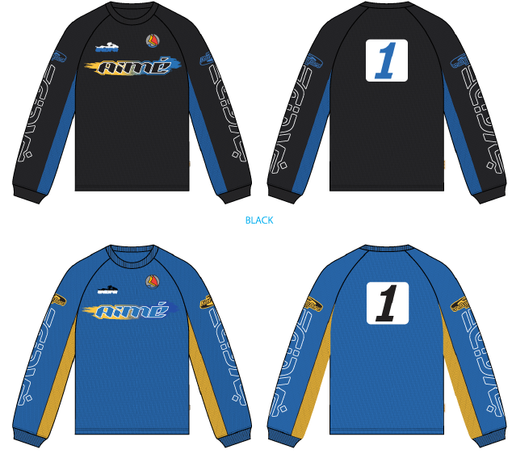
 | ĐỊNH VỊ HÌNH IN THÂN TRƯỚC DƯỚI VIỀN CỔ TRƯỚC |  |  |  | 1/8 in |  |  | 5 in
 | ĐỊNH VỊ HÌNH IN NGỰC TRÁI TỪ ĐỈNH VAI ĐẾN MÉP |  |  |  | 1/8 in |  |  | 5 1/4 in
 | ĐỊNH VỊ HÌNH IN NGỰC TRÁI TỪ GIỮA TRƯỚC |  |  |  | 1/8 in |  |  | 1 1/2 in
 | ĐỊNH VỊ HÌNH IN TẠI TAY TỪ ĐÀU TAY |  |  |  | 1/8 in |  |  | 11 1/2 in
 | ĐỊNH VỊ HÌNH IN THÂN SAU DƯỚI ĐƯỜNG MAY CỔ SAU |  |  |  | 1/8 in |  |  | 4 1/2 in
2 | THÊU : | KHÔNG THÊU
3 | WASH: | KHÔNG WASH

 | PHẦN F: LƯU Ý
1 | -CÁCH MAY THEO NHƯ TÀI LIỆU ĐÍNH KÈM
2 | -CÁCH GẮN NHÃN PHẢI NHƯ TÀI LIỆU YÊU CẦU
3 | -SỐ LƯỢNG NHÃN SIZE NHƯ SAU :
 | SIZE | XS | S | M | L | XL | XXL | TOTAL
 | SỐ LƯỢNG | 0 | 0 | 4 | 0 | 0 | 0 | 4
 | LƯU Ý:

2. TRIM CARD
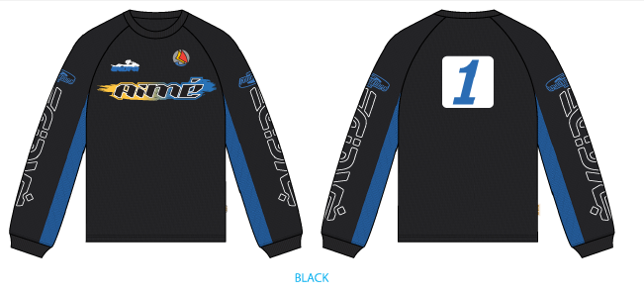
JOB NUMBER: |  | A15 SS25 G2735
STYLE NUMBER: |  | SS25CT031
STYLE NAME : |  | LS Moto Jersey
 |  | JET BLACK
VẢI CHÍNH
THÀNH PHẦN |  | JET BLACK
VẢI CHÍNH + VIỀN CỔ |  | DỰ KIẾN CÓ VẢI NGÀY 8/11
WYU2308-4 # 100% Cotton Mesh |  | Super Sonic
PHỐI TAY |  | DỰ KIẾN CÓ VẢI NGÀY 8/11
WYU231024-2#,95% Cotton 5% Spandex; 210GSM |  | JET BLACK
BO CỔ + BO TAY |  | DỰ KIẾN CÓ VẢI NGÀY 8/11
CHỈ |  | JET BLACK
CHỈ 40/2 MAY CHÍNH + VẮT SỔ
ALD WOVEN TOP INSERT LABEL (SMALL) CODE: ALD-ML133
MAY KẸP GIỮA CỔ SAU | 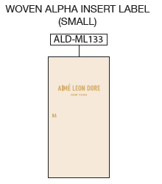
NHÃN THÀNH PHẦN 100% COTTON ALD-COO-505
GẬP ĐÔI, MAY TẠI SƯỜN TRÁI NGƯỜI MẶC,5 INCH TỪ MÉP LAI LÊN ( BÊN TRONG ÁO)
NHÃN CỜ ALD - ML02
GẬP ĐÔI, MAY TẠI SƯỜN TRÁI NGƯỜI MẶC, TỪ LAI ÁO LÊN 7 INCH, MAY ( BÊN NGOÀI ÁO) |  | 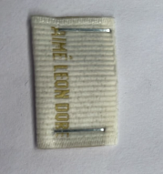
THẺ BÀI ALD ALD-T06P
1PC 1 QUẦN THEO QUY CÁCH ĐÓNG GÓI GỬI HOÀN THÀNH | 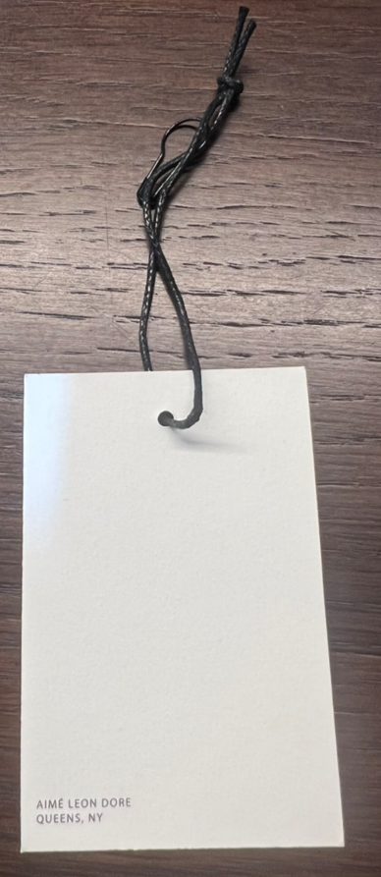
BAO POLYBAG ALD 15" X 18" (RECYCLED) CODE: ALD-PB02-R | 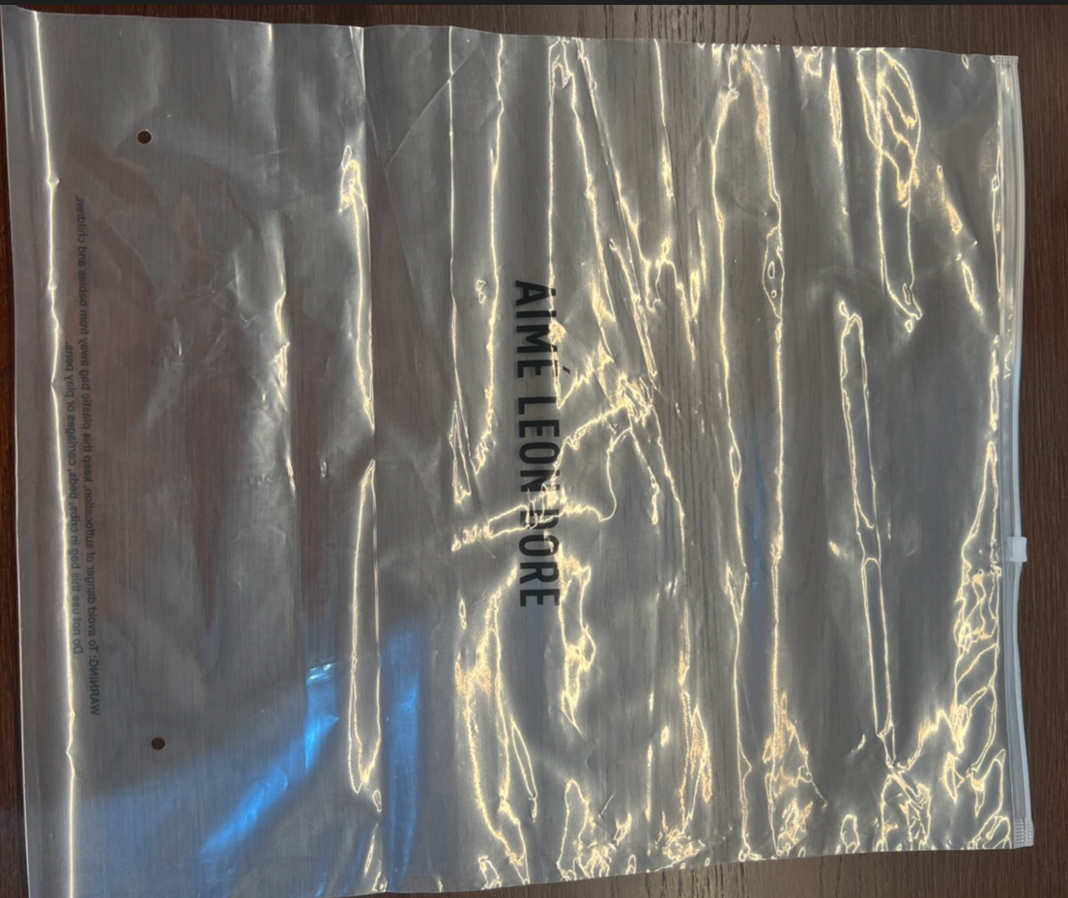

UPC STICKER 3" X 2"
VỊ TRÍ DÁN THEO FILE ĐÓNG GÓI
THÙNG CARTON , BAO BIG POLYBAG 100X120CMTẤM LÓT THÙNG
1 THÙNG = 1 BAO LỚN + 2 TẤM LÓT THÙNG

